Sheet1
 | 必要な文字を下記に入力後、このファイルをメール添付にて送信ください。 弊社で（文字入力済の承認図）を返信いたします。 お送りした承認図を確認して頂いた後、あらためてご発注をご指示下さい。
 | promart@kawagure.co.jp
プロムアート レイアウト依頼票 【砂防13】

 | 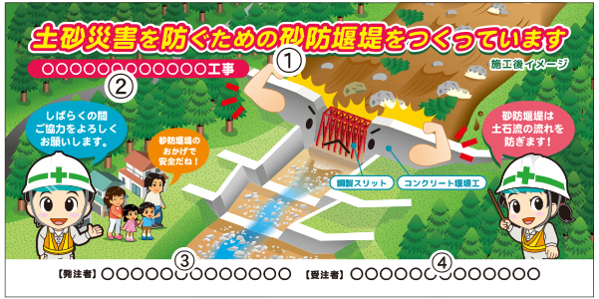
 | サイズ W1800×H900mm

 | ① ｷｬｯﾁｺﾋﾟｰ | 土砂災害を防ぐための砂防堰堤をつくっています
 | ② 工事名
 | ③ 発注者
 | ④ 施工者

 | 看板形体 | ① 木枠トタン看板 ￥66,000（税込） | 0 | 枚（左に数量を入力して下さい）
 |  | ② アルミ複合板 ￥39,600（税込） | 0 | 枚（左に数量を入力して下さい）
 |  | ③ フィルムのみ ￥26,730（税込） | 0 | 枚（左に数量を入力して下さい）

 | ※ご質問・ご要望がありましたらご記入ください

 | 会社名 |  | ご氏名
 | 所 属 |  | 役職名
 | 所在地

 | TEL. |  | FAX.
 | E-mail.
 | 看板のお届け先が上記と違う場合、ご記入してください。
 | 看板お届け先

 | 荷受人 |  | TEL.
 | 備考

〒955-0033 新潟県三条市西大崎3-16-55
TEL (0256)38-5011 FAX (0256)38-5013 mail : promart@kawagure.co.jp

